Trang bìa
Posts and Telecommunications Institute of Technology |  |  |  |  |  | Thiết kế |  | Tài liệu phát triển |  | Tên hệ thống |  |  | Website bán quần áo |  |  |  | Người tạo |  | Phạm Hồng Nghĩa | Ngày tạo |  | 2023-10-08
 |  |  |  |  |  |  |  |  |  |  |  |  |  |  |  |  | Người cập nhật |  |  | Ngày cập nhật
 |  |  |  |  |  |  |  |  |  | Màn hình (ID) |  |  | Add_Clothes |  | Màn hình (Tên) |  | Thêm mới quần áo

 | Website báo quần áo Tài liệu phát triển hệ thống

 | Version 1.0

 |  |  |  |  |  |  |  |  | 1. Mục đích |  |  |  | 7. Giao diện màn hình
 |  |  |  |  |  |  |  |  | 2. Giới hạn hoạt động |  |  |  | 8. Danh sách hạng mục
 |  |  |  |  |  |  |  |  | 3. Giới hạn hệ thống |  |  |  | 9. Khái quát chức năng
 |  |  |  |  |  |  |  |  | 4. Chức năng liên quan |  |  |  | 10. Xử lý chi tiết
 |  |  |  |  |  |  |  |  | 5. Không bao gồm
 |  |  |  |  |  |  |  |  | 6. Sơ đồ

Posts and Telecommunications Institute of Technology |  |  |  |  |  | Thiết kế |  | Tài liệu phát triển |  | Tên hệ thống |  |  | Website bán quần áo |  |  |  | Người tạo |  | Phạm Hồng Nghĩa | Ngày tạo |  | 2023-10-08
 |  |  |  |  |  |  |  |  |  |  |  |  |  |  |  |  | Người cập nhật |  |  | Ngày cập nhật
 |  |  |  |  |  |  |  |  |  | Màn hình (ID) |  |  | Add_Clothes |  | Màn hình (Tên) |  | Thêm mới quần áo

 | Lịch sử chỉnh sửa

 | Ver |  | Ngày cập nhật |  | Nội dung cập nhật |  |  |  |  |  |  |  | Người cập nhật
 |  |  |  |  |  |  |  |  |  |  |  |  |  | Ngày duyệt |  | Người duyệt |  | Ngày duyệt |  |  | Người duyệt
 | 1 |  | 2023-10-08 |  | Tạo mới |  |  |  |  |  |  |  | Phạm Hồng Nghĩa

 | 2 |  | 2023-10-08 |  | Update (1) (2) |  |  |  |  |  |  |  | Phạm Hồng Nghĩa

Posts and Telecommunications Institute of Technology |  |  |  |  |  | Thiết kế |  | Tài liệu phát triển |  | Tên hệ thống |  |  | Website bán quần áo |  |  |  | Người tạo |  | Phạm Hồng Nghĩa | Ngày tạo |  | 2023-10-08
 |  |  |  |  |  |  |  |  |  |  |  |  |  |  |  |  | Người cập nhật |  |  | Ngày cập nhật
 |  |  |  |  |  |  |  |  |  | Màn hình (ID) |  |  | Add_Clothes |  | Màn hình (Tên) |  | Thêm mới quần áo

 | 1. Mục đích
 |  | - Dùng để quản lý thêm mới mặt hàng kinh doanh
 |  | - Nhập tất cả thông tin cơ bản của mặt hàng
 |  | - Thêm chi tiết mặt hàng là tùy chọn
 |  | - Sau khi bấm nút "Save" hệ thống sẽ kiểm tra
 |  |  | + Trường hợp phát sinh lỗi, hệ thống sẽ thông báo lỗi tại màn hình này
 |  |  | + Nếu hoàn tất (cập nhật dữ liệu thành công), hệ thống sẽ làm mới các trường

 | 2. Giới hạn hoạt động
 |  | Không có

 | 3. Giới hạn hệ thống
 |  | Không có

 | 4. Chức năng liên quan
 |  | Không có

 | 5. Không bao gồm
 |  | Không có

Posts and Telecommunications Institute of Technology |  |  |  |  |  | Thiết kế |  | Tài liệu phát triển |  | Tên hệ thống |  |  | Website bán quần áo |  |  |  | Người tạo |  | Phạm Hồng Nghĩa | Ngày tạo |  | 2023-10-08
 |  |  |  |  |  |  |  |  |  |  |  |  |  |  |  |  | Người cập nhật |  |  | Ngày cập nhật
 |  |  |  |  |  |  |  |  |  | Màn hình (ID) |  |  | Add_Clothes |  | Màn hình (Tên) |  | Thêm mới quần áo

Màn hình thêm mới mặt hàng
 | 6. Sơ đồ

Khởi động
hệ thống

Màn hình thêm mới mặt hàng

Color
NhanHieu
ChatLieu
LoaiMH
MatHang
CT_MatHang
Size

 |  | Table

 |  | No | Loại | Tên |  |  |  |  |  |  | I/O | Ghi Chú
 |  | 1 | M | NhanHieu |  |  | Table quản lý thông tin nhãn hiệu |  |  |  | O
 |  | 2 | M | ChatLieu |  |  | Table chứa danh sách chất liệu |  |  |  | O
 |  | 3 | M | LoaiMH |  |  | Table chứa danh sách loại mặt hàng |  |  |  | O
 |  | 4 | M | MatHang |  |  | Table quản lý danh sách các mặt hàng quần áo |  |  |  | I
 |  | 5 | M | CT_MatHang |  |  | Table quản lý danh sách chi tiết các mặt hàng |  |  |  | I
 |  | 6 | M | Color |  |  | Table quản lý danh sách màu |  |  |  | O
 |  | 7 | M | Size |  |  | Table quản lý danh sách kích cỡ |  |  |  | O
 |  | 8

 |  | ※ Loại (M: Master / T: Transaction table / I: INI file / W: work table / V: view / S: stored procedures / L: SQL loader / F: file)

Thiết kế
Posts and Telecommunications Institute of Technology |  |  |  | Thiết kế |  | Tài liệu phát triển |  |  | Tên hệ thống |  | Website bán quần áo |  |  |  |  | Người tạo | Phạm Hồng Nghĩa | Ngày tạo | 2023-10-08
 |  |  |  |  |  |  |  |  |  |  |  |  |  |  |  | Người cập nhật |  | Ngày cập nhật
 |  |  |  |  |  |  |  |  | Màn hình (ID) |  | Add_Clothes |  |  | Màn hình (Tên) |  | Thêm mới quần áo

 | 7. Giao diện
 | *Hình giao diện chính

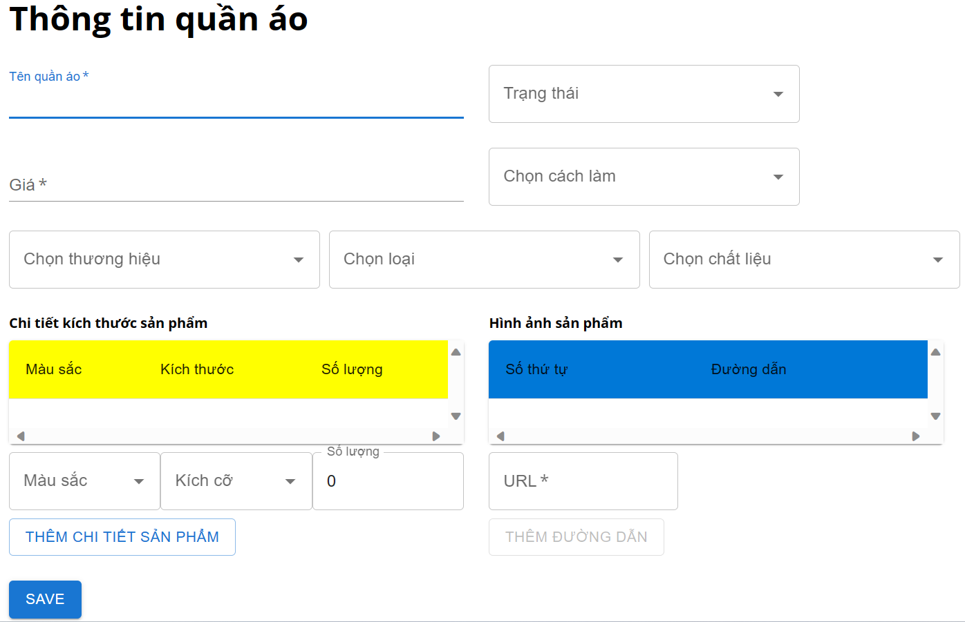

Posts and Telecommunications Institute of Technology |  |  |  | Thiết kế |  | Tài liệu phát triển |  |  | Tên hệ thống |  | Website bán quần áo |  |  |  |  | Người tạo | Phạm Hồng Nghĩa | Ngày tạo | 2023-10-08
 |  |  |  |  |  |  |  |  |  |  |  |  |  |  |  | Người cập nhật |  | Ngày cập nhật
 |  |  |  |  |  |  |  |  | Màn hình (ID) |  | Add_Clothes |  |  | Màn hình (Tên) |  | Thêm mới quần áo

 | 8. Danh sách hạng mục
 | [Vùng hiển thị cố định]
 | No | Tên hạng mục |  |  | Control |  |  | Nội dung hiển thị |  |  |  |  | Ý nghĩa
 | 1 | Tên quần áo |  |  | input[text] |  |  | Tên quần áo |  |  |  |  | Placeholder mô tả nội dung nhập cho người dùng
 | 2 | Trạng thái |  |  | select |  |  | Trạng thái |  |  |  |  | Placeholder mô tả nội dung nhập cho người dùng
 | 3 | Giá |  |  | input[number] |  |  | Giá |  |  |  |  | Placeholder mô tả nội dung nhập cho người dùng
 | 4 | Chọn cách làm |  |  | select |  |  | Chọn cách làm |  |  |  |  | Placeholder mô tả nội dung nhập cho người dùng
 | 5 | Chọn thương hiệu |  |  | select |  |  | Chọn thương hiệu |  |  |  |  | Placeholder mô tả nội dung nhập cho người dùng
 | 6 | Chọn loại |  |  | select |  |  | Chọn loại |  |  |  |  | Placeholder mô tả nội dung nhập cho người dùng
 | 7 | Chọn chất liệu |  |  | select |  |  | Chọn chất liệu |  |  |  |  | Placeholder mô tả nội dung nhập cho người dùng
 | 8 | URL hình ảnh quần áo |  |  | input[text] |  |  | URL |  |  |  |  | Placeholder mô tả nội dung nhập cho người dùng
 | 9 | Màu sắc |  |  | select |  |  | Màu sắc |  |  |  |  | Placeholder mô tả nội dung nhập cho người dùng
 | 10 | Kích cỡ |  |  | select |  |  | Kích cỡ |  |  |  |  | Placeholder mô tả nội dung nhập cho người dùng
 | 11 | Số lượng |  |  | input[number] |  |  | Số lượng |  |  |  |  | Placeholder mô tả nội dung nhập cho người dùng

 | [Vùng nhập]
 | No | Tên hạng mục |  | Loại dữ liệu |  |  | Độ dài |  | Bắt buộc | I/O |  | Control | Format |  | Ghi chú
 | 1 | Tên quần áo |  | Chuỗi chữ |  |  | 45 |  | Y | In |  | input[text]
 | 2 | Trạng thái |  | Số |  |  | 1 |  | Y | In/Out |  | select |  |  | 0, 1
 | 3 | Giá |  | Chuỗi số |  |  | int |  | Y | In |  | input[number] |  |  | giá từ 0
 | 4 | Chọn cách làm |  | Chuỗi chữ |  |  | 45 |  | Y | In/Out |  | select
 | 5 | Chọn thương hiệu |  | Object |  |  |  |  | Y | In/Out |  | select |  |  | {manh: 5, tennh: null}
 | 6 | Chọn loại |  | Object |  |  |  |  | Y | In/Out |  | select |  |  | {maloaimh: 1, tenloaimh: null}
 | 7 | Chọn chất liệu |  | Object |  |  |  |  | Y | In/Out |  | select |  |  | {macl: "string", tenvai: "string"}
 | 8 | URL hình ảnh |  | Chuỗi chữ |  |  | 200 |  |  | In |  | input[text]
 | 9 | Màu sắc |  | Object |  |  |  |  |  | In/Out |  | select |  |  | {macolor: "string", tencolor: "string"}
 | 10 | Kích cỡ |  | Object |  |  |  |  |  | In/Out |  | select |  |  | {masize: "string", tensize: "string"}
 | 11 | Số lượng |  | Chuỗi số |  |  | 45 |  |  | In |  | input[number] |  |  | số lượng từ 0

Posts and Telecommunications Institute of Technology |  |  |  | Thiết kế |  | Tài liệu phát triển |  |  | Tên hệ thống |  | Website bán quần áo |  |  |  |  | Người tạo | Phạm Hồng Nghĩa | Ngày tạo | 2023-10-08
 |  |  |  |  |  |  |  |  |  |  |  |  |  |  |  | Người cập nhật |  | Ngày cập nhật
 |  |  |  |  |  |  |  |  | Màn hình (ID) |  | Add_Clothes |  |  | Màn hình (Tên) |  | Thêm mới quần áo

 | 8. Danh sách hạng mục
 | [Vùng nút]
 | No | Tên hạng mục |  |  |  | Control |  |  |  | Ghi chú
 | 1 | Thêm đường dẫn |  |  |  | Button
 | 2 | Thêm chi tiết quần áo |  |  |  | Button
 | 3 | Lưu thông tin (Save) |  |  |  | Button

Posts and Telecommunications Institute of Technology |  |  |  | Thiết kế |  | Tài liệu phát triển |  |  | Tên hệ thống |  | Website bán quần áo |  |  |  |  | Người tạo | Phạm Hồng Nghĩa | Ngày tạo | 2023-10-08
 |  |  |  |  |  |  |  |  |  |  |  |  |  |  |  | Người cập nhật |  | Ngày cập nhật
 |  |  |  |  |  |  |  |  | Màn hình (ID) |  | Add_Clothes |  |  | Màn hình (Tên) |  | Thêm mới quần áo

 | 9. Khái quát chức năng
 |  | (1) Hiển thị ban đầu
 |  |  | 1. Hiển thị màn hình ở trạng thái ban đầu

 |  | (2) Thêm đường dẫn hình ảnh cho quần áo mới
 |  |  | 1. Nhập đường dẫn hình ảnh quần áo mới
 |  |  | 2. Bấm nút thêm đường dẫn để thêm đường dẫn hình ảnh cho quần áo mới

 |  | (3) Thêm chi tiết cho quần áo mới
 |  |  | 1. Nhấn nút thêm chi tiết sản phẩm để xử lý
 |  |  | 2. Kiểm tra thông tin ở các trường bắt buộc
 |  |  | Nếu có lỗi, thông báo lỗi tại màn hình này
 |  |  | Thêm thành công thì thêm mới chi tiết sản phẩm vào danh sách chi tiết sản phẩm trên giao diện

 |  | (4) Lưu thông tin quần áo mới
 |  |  | 1. Nhấn Button Lưu (Save) để xử lý
 |  |  | 2. Kiểm tra thông tin ở các trường bắt buộc
 |  |  | Nếu có lỗi, thông báo lỗi tại màn hình này
 |  |  | Lưu thành công thì thông báo thành công, và tải lại các trường

Posts and Telecommunications Institute of Technology |  |  |  | Thiết kế |  | Tài liệu phát triển |  |  | Tên hệ thống |  | Website bán quần áo |  |  |  |  | Người tạo | Phạm Hồng Nghĩa | Ngày tạo | 2023-10-08
 |  |  |  |  |  |  |  |  |  |  |  |  |  |  |  | Người cập nhật |  | Ngày cập nhật
 |  |  |  |  |  |  |  |  | Màn hình (ID) |  | Add_Clothes |  |  | Màn hình (Tên) |  | Thêm mới quần áo

 | 10. Xử lý chi tiết
 |  | (1) Hiển thị ban đầu
 |  |  | Xem chi tiết
 |  | (2) Thêm đường dẫn hình ảnh
 |  |  | Xem chi tiết
 |  | (3) Thêm chi tiết mặt hàng
 |  |  | Xem chi tiết
 |  | (4) Thêm mới quần áo
 |  |  | Xem chi tiết

Xử lý chi tiết 10.2
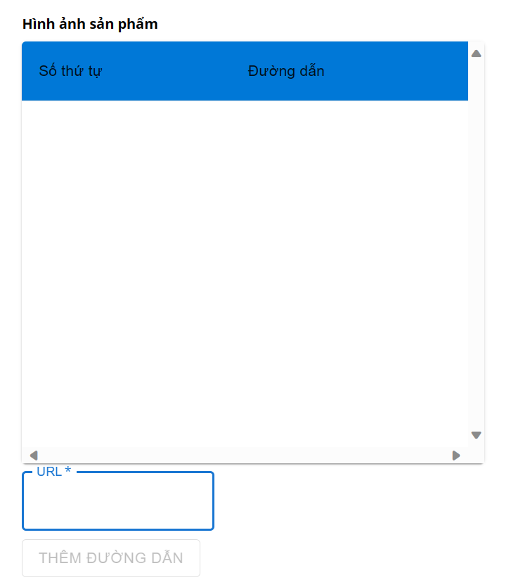
Posts and Telecommunications Institute of Technology |  |  |  | Thiết kế | Tài liệu phát triển | Tên hệ thống | Website bán quần áo |  | Người tạo | Phạm Hồng Nghĩa | Ngày tạo | 2023-10-08
 |  |  |  |  |  |  |  |  | Người cập nhật |  | Ngày cập nhật
 |  |  |  |  |  | Màn hình (ID) | Add_Clothes | Màn hình (Tên) | Thêm mới quần áo

 | 10. Xử lý chi tiết
 |  | (2) Thêm đường dẫn hình ảnh cho quần áo

 |  |  | 1. Nhập URL hình ảnh vào ô input[text] url hình ảnh
 |  |  | 2. Nhấn nút thêm đường dẫn
 |  |  | Nút thêm đường dẫn chỉ có thể bấm khi giá trị của ô input[text] url hình ảnh khác rỗng

Xử lý chi tiết 10.3
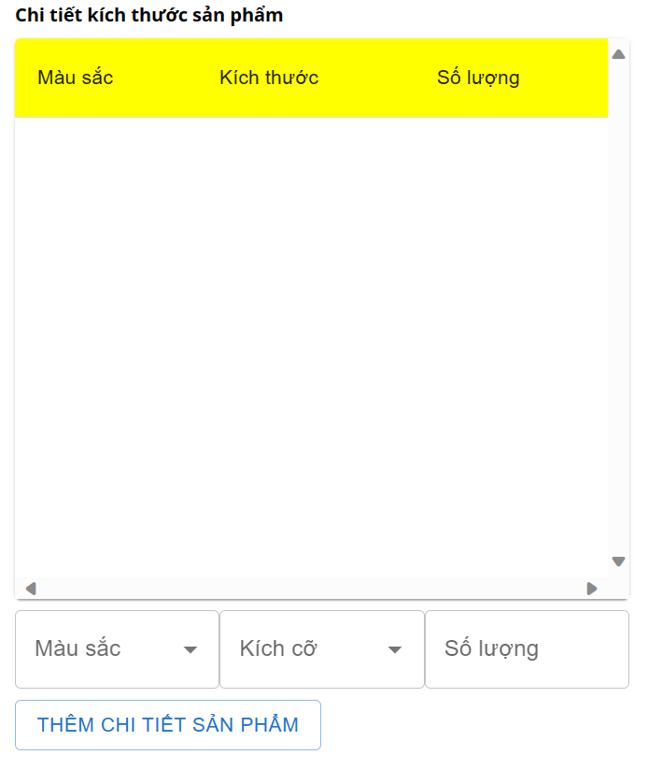
Posts and Telecommunications Institute of Technology |  |  |  |  | Thiết kế |  | Tài liệu phát triển | Tên hệ thống | Website bán quần áo |  |  | Người tạo | Phạm Hồng Nghĩa | Ngày tạo | 2023-10-08
 |  |  |  |  |  |  |  |  |  |  |  | Người cập nhật |  | Ngày cập nhật
 |  |  |  |  |  |  |  | Màn hình (ID) | Add_Clothes | Màn hình (Tên) |  | Thêm mới quần áo

 | 10. Xử lý chi tiết
 |  | (3) Thêm chi tiết mặt hàng quần áo
 |  |  | 1. Nhấn nút thêm chi tiết sản phẩm để xử lý
 |  |  | 2. Kiểm tra giá trị đầu vào, nếu chưa nhập giá trị đầu vào hoặc sai sẽ thông báo lỗi

 |  |  | No | Tên hạng mục |  | Nội dung check |  |  |  |  | Message Code
 |  |  | 1 | Màu sắc |  | Trường hợp chưa chọn màu sắc |  |  |  |  | COLOR_REQUIRED
 |  |  | 2 | Kích cỡ |  | Trường hợp chưa chọn kích cỡ |  |  |  |  | SIZE_REQUIRED
 |  |  | 3 | Số lượng |  | Trường hợp chưa nhập số lượng |  |  |  |  | QUANTITY_REQUIRED
 |  |  | 4 | Số lượng |  | Trường hợp nhập số lượng nhỏ hơn 0 |  |  |  |  | QUANTITY_INVALID

 |  |  | 3. Lưu dữ liệu vào mảng
 |  |  | 4. Nếu phát sinh lỗi, thông báo tại màn hình này

